チャット一覧
画面ID | CHT01 | 画面名 | チャット一覧画面 |  | 作成者 | 高橋 圭佑 | 更新日 | 2023-10-03

1
1
画面イメージ
 |  |  |  |  |  | 画面部品 | Action

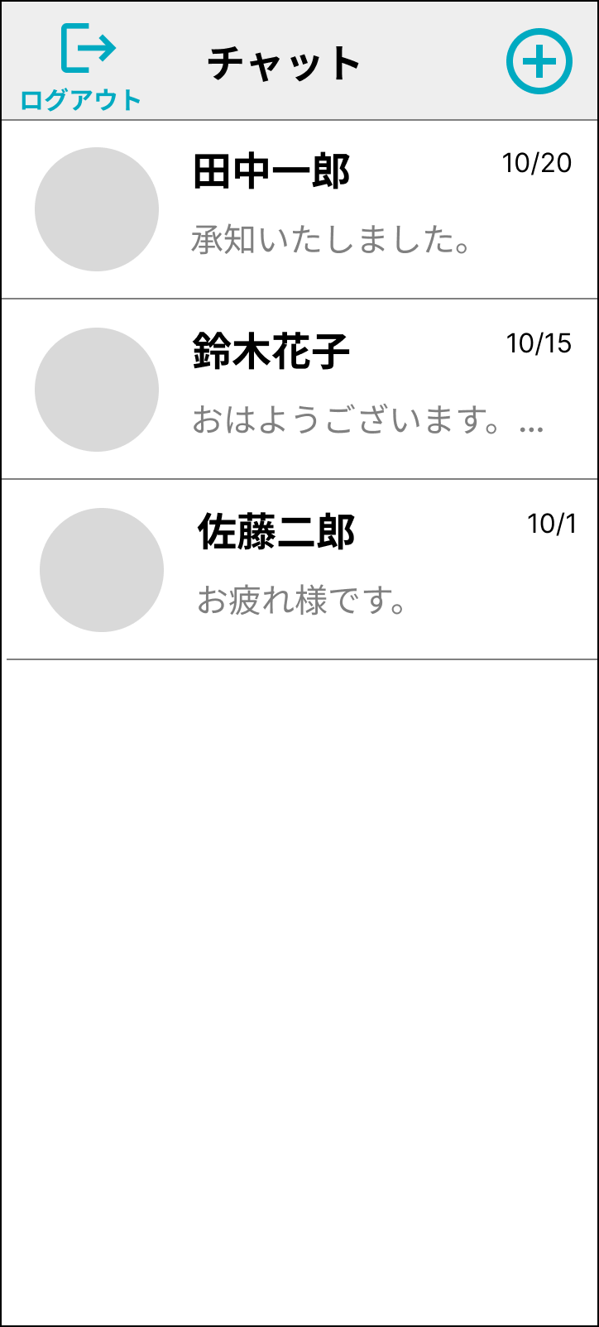
1
1
6
3
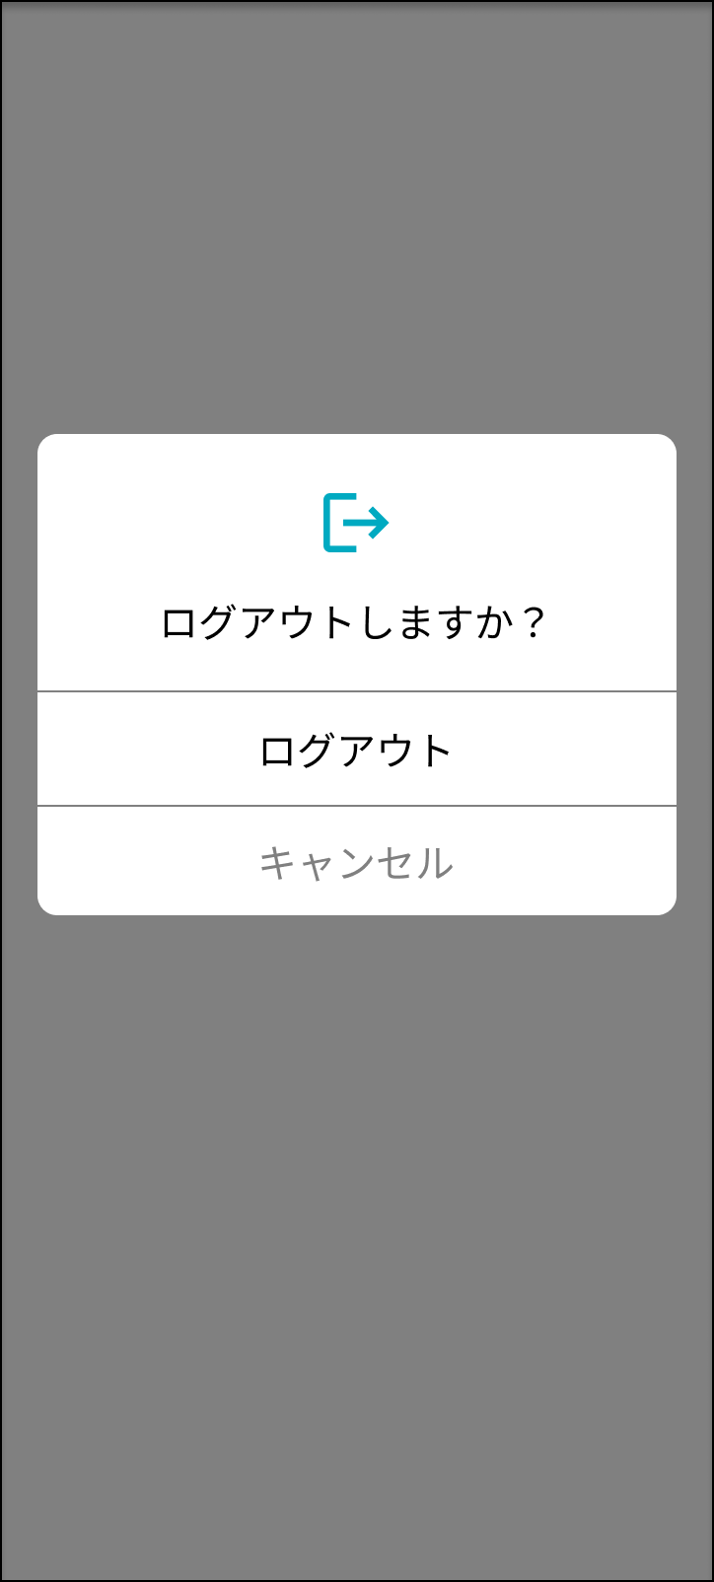

3
4
2
2
5

7

4

5

画面部品
No. | 部品名 | 種類 | 表示文字数 | 入力文字数 |  | 文字種 | 状態 | 備考
 |  |  |  | 最小 | 最大
1 | 「ログアウト」ボタン | ボタン
2 | チャット一覧 | リスト |  |  |  |  |  | RecyclerViewのリスト
3 | 送信相手名 | ラベル | 8 |  |  |  |  | 9文字以降は「…」で省略する
4 | 最終送受信日付 | ラベル |  |  |  | ・当日中 HH:MM ・前日以前 yyyy/MM/dd
5 | メッセージプレビュー | ラベル | 10 |  |  |  |  | 11文字以降は「…」で省略する
6 | 「メッセージ作成」ボタン | ボタン
7 | ログアウト確認ダイアログボックス | ダイアログ |  |  |  |  |  | 枠外タップ時はキャンセル扱い

イベント
No. | Action | 処理 |  |  |  | メッセージ
1 | 「ログアウト」ボタン押下 | ログアウト確認ダイアログボックスを表示する。
2 | チャット一覧リストアイテム押下 | メッセージ画面へ遷移する。
3 | 「メッセージ作成」ボタン押下 | メンバー選択画面へ遷移する。
4 | 「ログアウト」押下 | ログイン画面へ遷移する。
5 | 「キャンセル」押下 | ダイアログを閉じ、チャット一覧画面に戻る。※枠外タップ時も同様

